REPORT
 | Total
(blank)
สินค้า A | 8250
หนังสือรับรอง | 3450
นำเงินมาลงทุน | 0
ฝากเงิน | 0
Sum of จำนวนเงิน
รายการ | วันที่ | ค่าใช้จ่ายเกี่ยวกับ | คำอธิบาย | Total
(blank) | (blank) | (blank) | (blank)
ซื้อ | 243437 | ต้นทุน | สินค้า A | 8250
ค่าธรรมเนียม | 243433 | ค่าใช้จ่ายออฟฟิส | หนังสือรับรอง | 3450
ทุน | 243437 | ทุน | นำเงินมาลงทุน | 0
 | 243434 | ทุน | ฝากเงิน | 0
Grand Total |  |  |  | 11700

ตั้งค่า
พัฒนาโดย
 | ชื่อนิติบุคคล : บริษัท สำนักงานบัญชีและภาษี เอสที จำกัด
 | เลขทะเบียนนิติบุคคล: 0115564003844
 | ที่ตั้งสำนักงานแห่งใหญ่
 | 1/37 ซอย รังสิต-นครนายก 34/1 ต.ประชาธิปัตย์ อ.ธัญบุรี จ.ปทุมธานี
 | https://www.taxofficest.com

 | 1.ตั้งค่า
 | - | โปรเจ็ค Job งาน ที่รับมา
 | - | วิธีการจ่ายเงิน
 | - | รายละเอียดกิจการ
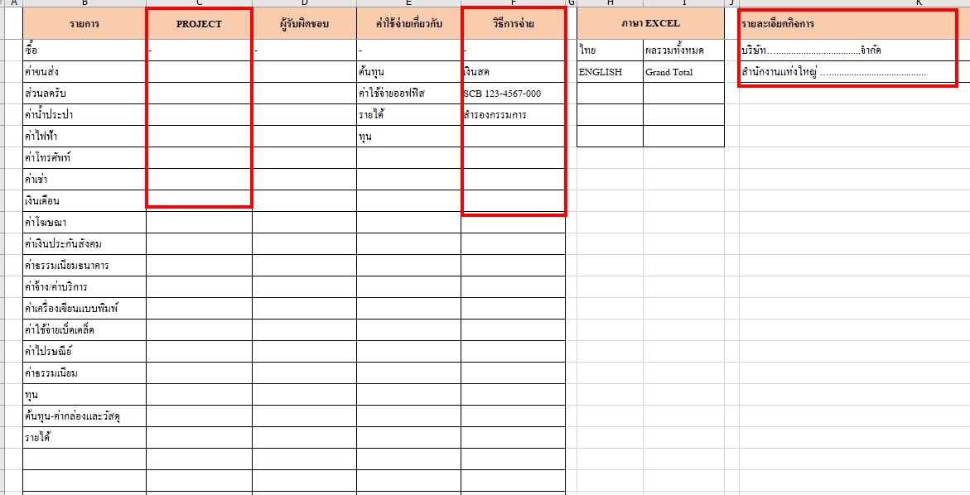

 | 2.กรอกรายละเอียดทุกครั้งที่มีการจ่ายเงิน
 | - | วันที่
 | - | เลขที่ ใช้ PVเดือน/ลำดับ เช่น PV9/1
 | - | เลขที่เอกสาร
 | - | จ่ายให้ใคร
 | - | ค่าอะไร
 | - | ประเภทรายการ
 | - | โปรเจ็คหรือJob อะไร
 | - | ค่าใช้จ่ายเกี่ยวกับ เช่น ต้นทุน สำนักงาน รายได้ Advance
 | - | รายละเอียดการจ่ายเงิน

 | ***บันทึกทุกครั้งที่มีการจ่ายเงินนะครับ

